Лист1
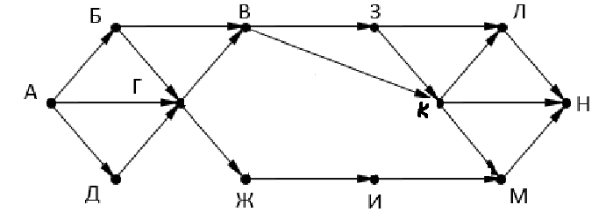

 | а | б | в | г | д | ж | з | и | к | л | м | н
0 | 1 | 0 | 0 | 0 | 0 | 0 | 0 | 0 | 0 | 0 | 0 | 0
1 | 0 | 1 | 0 | 1 | 1 | 0 | 0 | 0 | 0 | 0 | 0 | 0
2 | 0 | 0 | 2 | 2 | 0 | 1 | 0 | 0 | 0 | 0 | 0 | 0
3 | 0 | 0 | 2 | 0 | 0 | 2 | 2 | 1 | 2 | 0 | 0 | 0
4 | 0 | 0 | 0 | 0 | 0 | 0 | 2 | 2 | 4 | 4 | 3 | 2
5 | 0 | 0 | 0 | 0 | 0 | 0 | 0 | 0 | 2 | 6 | 6 | 11
6 | 0 | 0 | 0 | 0 | 0 | 0 | 0 | 0 | 0 | 2 | 2 | 14
7 | 0 | 0 | 0 | 0 | 0 | 0 | 0 | 0 | 0 | 0 | 0 | 4 | АДГВЗКМН

